関東発ロス向け (2026.05)
 |  | 2026年5月出港 関東発ロス向けスケジュール

LOS ANGELES向け |  |  |  |  | 更新日： | 2026-05-08
VESSEL | VOYAGE | CFS CUT |  | LOADING | DISCHARGE | ETA
 |  | TYO | YOK
ONE REASSURANCE | 254E | 2026-04-27 | 2026-04-24 | TOKYO 05/07-05/08 | LOS ANGELES 2026/05/20 | 2026-05-20
NO SERVICE
ONE MISSION | 087E | 2026-05-15 | 2026-05-14 | TOKYO 05/21-05/22 | LOS ANGELES 2026/06/03 | 2026-06-03
ONE MODERN | 080E | 2026-05-22 | 2026-05-21 | TOKYO 05/28-05/29 | LOS ANGELES 2026/06/10 | 2026-06-10
貨物搬入場所【CFS】
◎東京
株式会社日新 東京ロジスティクスセンター 保税コード：1AW72 所在地：東京都江東区青海3-4-19 青海流通センター 1号棟 TEL: 03-3528-0581 FAX: 03-3528-0588
◎横浜 株式会社日新 南本牧物流センター 保税コード：2EW26 所在地：横浜市中区かもめ町9 TEL:045-623-7255 FAX:045-623-8650
【お願い】
・CFS受付時、内国貨物の搬入の場合、
貨物に貼ってあるシッピングマークが分かる書類を
送り状と一緒にご提示ください。
・D/Rに6桁のHTSUS CODEを必ずご記載下さい。
・1梱包2tを超える貨物は現地側で受託確認が必要となるため、
事前にBKG担当までご連絡下さい。

関東発ロス向け (2026.06)
 |  | 2026年6月出港 関東発ロス向けスケジュール

LOS ANGELES向け |  |  |  |  | 更新日： | 2026-05-08
VESSEL | VOYAGE | CFS CUT |  | LOADING | DISCHARGE | ETA
 |  | TYO | YOK
NAVIOS CYAN | 001E | 2026-05-29 | 2026-05-28 | TOKYO 06/04-06/05 | LOS ANGELES 2026/06/17 | 2026-06-17
ONE MAESTRO | 086E | 2026-06-05 | 2026-06-04 | TOKYO 06/11-06/12 | LOS ANGELES 2026/06/24 | 2026-06-24
ONE MATRIX | 185E | 2026-06-12 | 2026-06-11 | TOKYO 06/18-06/19 | LOS ANGELES 2026/07/01 | 2026-07-01
ONE REASSURANCE | 255E | 2026-06-19 | 2026-06-18 | TOKYO 06/25-06/26 | LOS ANGELES 2026/07/08 | 2026-07-08
ONE MISSION | 088E | 2026-06-26 | 2026-06-25 | TOKYO 07/02-07/03 | LOS ANGELES 2026/07/15 | 2026-07-15
貨物搬入場所【CFS】
◎東京
株式会社日新 東京ロジスティクスセンター 保税コード：1AW72 所在地：東京都江東区青海3-4-19 青海流通センター 1号棟 TEL: 03-3528-0581 FAX: 03-3528-0588
◎横浜 株式会社日新 南本牧物流センター 保税コード：2EW26 所在地：横浜市中区かもめ町9 TEL:045-623-7255 FAX:045-623-8650
【お願い】
・CFS受付時、内国貨物の搬入の場合、
貨物に貼ってあるシッピングマークが分かる書類を
送り状と一緒にご提示ください。
・D/Rに6桁のHTSUS CODEを必ずご記載下さい。
・1梱包2tを超える貨物は現地側で受託確認が必要となるため、
事前にBKG担当までご連絡下さい。

ロサンゼルス混載経由全米CFS向け輸送サービス
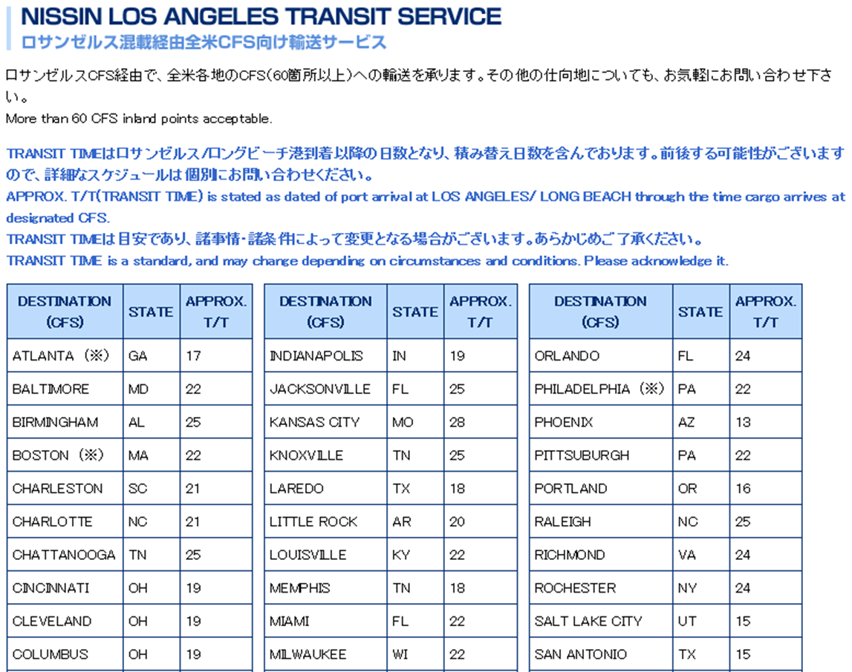

 |  |  |  |  |  | 2025-06-10

ONE HANGZHOU BAY | 059E | 2025-07-11 | 2025-07-10 | TOKYO 01/15-01/16 | LOS ANGELES 2026/01/28 | 2025-06-11
NYK ORION | 079E | 2025-07-18 | 2025-07-17 | TOKYO 01/22-01/23 | LOS ANGELES 2026/02/04 | 2025-06-18
ONE HAMBURG | 082E | 2025-07-25 | 2025-07-24 | TOKYO 01/29-01/30 | LOS ANGELES 2026/02/11
ONE HANGZHOU BAY | 059E | 2025-08-01 | 2025-07-31 | TOKYO 02/05-02/06 | LOS ANGELES 2026/02/18 | 2025-06-11
NYK ORION | 079E | 2025-08-08 | 2025-08-07 | TOKYO 08/14-08/15 | LOS ANGELES 2025/06/18 | 2025-06-18

